文档结构
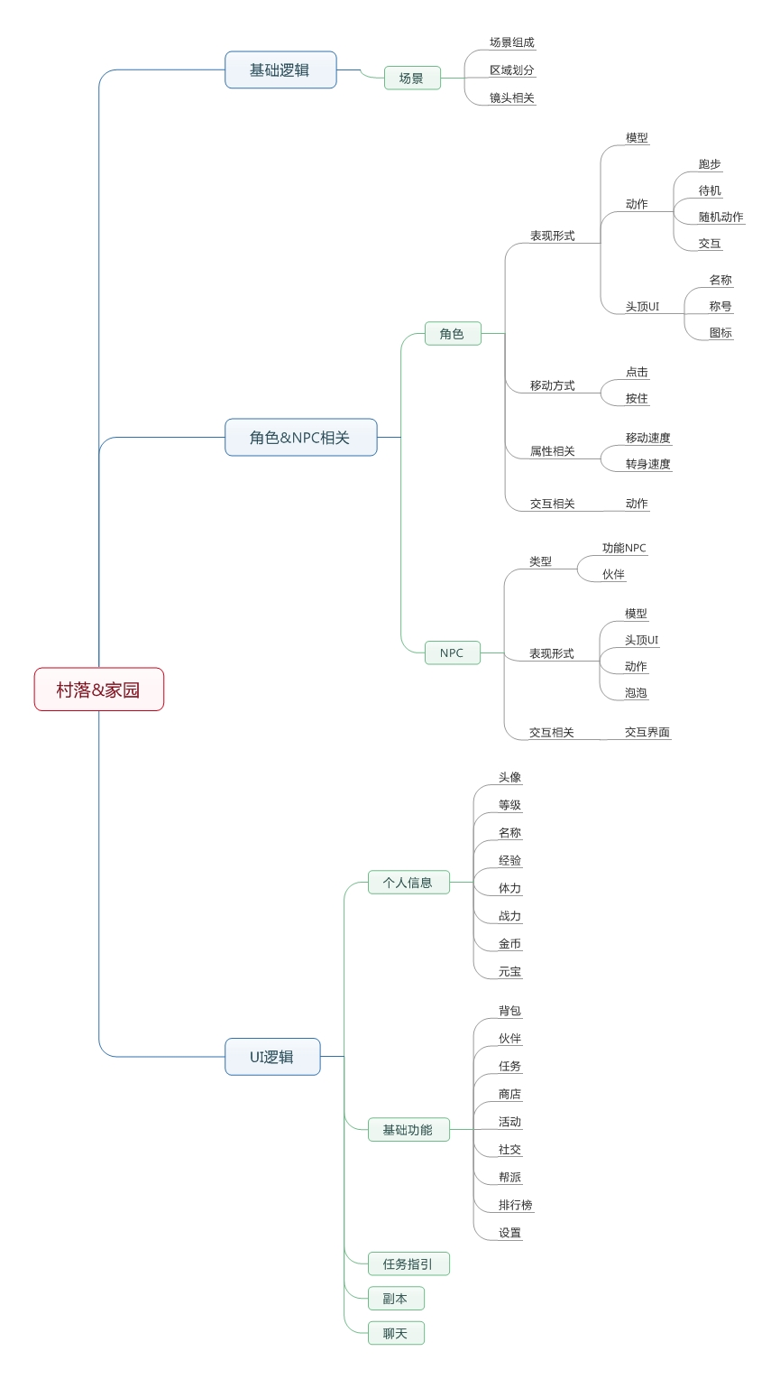

角色&NPC相关
 |  | 玩家角色
 |  |  | 表现形式
 |  |  |  | 模型
 |  |  |  | 根据玩家所选的角色样式，显示对应的模型
 | 咱们做同步还是异步？ |  |  | 玩家角色变更造型可在场景中及时展现（如同步则其他玩家变换造型也可以实时展现）
 | 目前应该是异步
 |  |  |  | 动作
 |  |  |  | 角色在场景中有以下几种动作类型
 |  |  |  |  | 移动 | 玩家角色移动时的动作，多为跑步形式
 |  |  |  |  | 待机 | 玩家角色未发生移动时的动作
 |  |  |  |  | 随机 | 为了使玩家角色更加活灵活现，在待机过程中可以加入一些小动作
 | 这个值为啥是范围值 |  |  |  |  | 当角色播放待机动作超过范围值[30,60]秒，则播放一个随机动作，一个随机动作播放完毕后，返回待机动作
 | 增加随机性=，= |  |  |  |  | 当角色有任何移动操作都会打断随机动作/待机动作的播放，同时播放移动动作
是否有点击后角色语音反馈 |  |  |  |  | 交互 | 当玩家点击到自身角色模型时，该模型播放的动作

 |  |  |  | 头顶UI
 |  |  |  |  | 玩家3D形象头顶有UI显示
 |  |  |  |  | UI显示内容包括：玩家名称、称号、图标
图标
 |  |  |  |  | 样式示例 |  |  |  | 图标
玩家称谓
建议不要显示VIP等级，显示VIP其实不能起到刺激消费的作用 | 多个图标如何显示 |  |  |  |  |  |  |  |  | 显示玩家的vip等信息图标
vip是举例，方便后续扩展 | 已补充 |  |  |  |  |  |  |  |  | 当出现多个图标时，则图标并排显示
 |  |  |  |  |  |  |  |  | 玩家称谓
玩家名称
 |  |  |  |  |  |  |  |  |  | 玩家可以在人物信息界面调整当前需要显示的称谓，同时只能显示一条
 |  |  |  |  |  |  |  |  |  | 称谓显示样式为[飞翔大赛冠军]
 |  |  |  |  |  |  |  |  |  | 不同称谓颜色与样式可能不同（贴图形式表现）

 |  |  |  |  |  |  |  |  | 玩家名称
 |  |  |  |  |  |  |  |  |  | 玩家名称部分由底框与名称组成
 |  |  |  |  |  |  |  |  |  | 默认底框为空
 |  |  |  |  |  |  |  |  |  | 玩家名称字色
 |  |  |  |  |  |  |  |  |  |  | 自己 | 绿色
颜色可以在斟酌一下，感觉用同色不好区分 |  |  |  |  |  |  |  |  |  |  | 其他玩家 | 淡绿色
配置后看实际效果然后补充
其实图标可以显示玩家职业 |  |  |  |  |  |  |  |  | 当前无称谓情况，图标显示在称谓位置
目前没职业

 |  |  | 移动方式
 |  |  |  | 玩家可以通过点击场景或者点击NPC模型进行移动
见前页，操作冲突否？ |  |  |  |  | 点击松开后且点击时间小于1s则判定为移动操作
点一下么，如果点住了可以移动么 | 点一下，可以设置一个响应时间 |  |  |  | 当点击场景时，目标位置出现特效提示目的地位置
 |  |  |  |  |  | 如当前位置不可到达，则移动到距离当前位置最近的可以到达的位置
 |  |  |  |  | 当点击其他可交互模型/物件（NPC、宝箱之类）时，目标位置不出现特效提示目的地位置
模型和物件是否有实际交互功能，如果有，是否有交互范围限制 |  |  |  |  |  | 点击该模型/物件时，该模型会高亮给予玩家目的地反馈
 |  |  |  |  | 提示特效播放一次后消失，多次点击会出现多个提示特效

 |  |  | 属性相关
 |  |  |  | 移动速度
对移动速度和转身速度没有具体概念，等实际效果体验 |  |  |  |  | 角色的移动速度为3M每秒
 | 如何触发跑步 |  |  |  | 当玩家触发角色跑步时，角色由当前动作切换为待机随即转换为移动动作并移动
 | 移动即为跑步，只有这一种移动形态 |  |  |  | 当角色停止移动时，角色由移动动作切换为待机动作同时停止位移

 |  |  |  | 转身速度
 |  |  |  |  | 角色的转身速度为180°每秒

 |  |  | 交互相关
是否有相应音效 | 音效由目标触发 |  |  | 当玩家点击可交互物件/模型时，会播放交互动作
是否有反馈语音 | 若为NPC则由NPC触发音效 |  |  | 当交互目标为NPC时，交互动作为转向该NPC同时播放待机动作，期间不播放随机动作
 | 交互动作被打断 |  |  | 当交互目标为可采集的物件时，交互动作为收集/采集动作，该动作播放一次后返回待机动作
 | 不可被打断
 |  |  | 动作层级关系
 |  |  |  | 动作优先级关系为 移动＞交互＞随机＞待机
 |  |  |  | 当播放某个层级的动作时，如果触发其他动作的播放需要判断优先级关系
 |  |  |  | 如优先级高于当前的动作，则打断当前动作
 |  |  |  | 如优先级低于当前动作，则不打断当前动作

 |  | NPC
 |  |  | 场景中NPC区分为两种
 |  |  |  | 分别为系统NPC与玩家展示的伙伴

 |  |  | 表现形式
 |  |  |  | 模型
 |  |  |  | 显示对应系统NPC模型或玩家展示的伙伴的模型样式

 |  |  |  | 动作
 |  |  |  | 在场景中有以下几种动作类型
 |  |  |  |  | 移动 | 移动时的动作
 |  |  |  |  | 待机 | 未发生移动时的动作
 |  |  |  |  | 交互 | 当目标与自身发生交互操作时（多为点击到自身模型），触发的交互动作，同时播放交互音效或语音
 |  |  |  |  |  | 播放交互动作期间可被其他动作打断
 |  |  |  |  |  | 当动作或音效未播放完时，连续交互则不再次响应动作与音效

 |  |  |  | 头顶UI
 |  |  |  | NPC3D形象头顶有UI显示，默认高度距离模型根节点150mm，可根据模型单独配置，如未配置则使用默认高度
 |  |  |  | UI显示内容为任务图标、功能图标、NPC名称
任务图标
称谓
NPC
品级图标
名称
 |  |  |  |  |  |  |  | 任务图标
功能图标没说 |  |  |  |  |  |  |  |  | 当前NPC有任务相关状态时，显示任务图标状态,多为系统NPC拥有
 | 通过称谓标识 |  |  |  |  |  |  | 品级图标
 |  |  |  |  |  |  |  |  | 用以显示伙伴的品级的图标，多为伙伴拥有
 |  |  |  |  |  |  |  | 称谓
 |  |  |  |  |  |  |  |  | 用于标识NPC的特殊功能或者所属
 |  |  |  |  |  |  |  |  | 如：杂货铺伙计or兔桑的八爪鱼
伙伴名字已经可以看出品级了，还要品级图重复，建议留一种
 | 好建议 |  |  |  |  |  |  | 名称
 |  |  |  |  |  |  |  |  | 系统NPC
 |  |  |  |  |  |  |  |  |  | 显示该NPC的名称，名称颜色为白色
 |  |  |  |  |  |  |  |  | 伙伴 | 显示该伙伴的名称，名称颜色与伙伴品级相同

 |  |  |  | 泡泡提示
 |  |  |  | 当玩家点击系统NPC或所展示的伙伴时，可为其配置交互泡泡提示，每次点击时触发泡泡提示
 |  |  |  | 泡泡提示存在2秒，存在期间不会再次触发

 |  |  | 交互形式
 |  |  |  | 交互界面
交互范围具体说明 |  |  |  | 当玩家角色处于该NPC的交互范围内时（交互范围为2M），点击该NPC可以与该NPC进行交互
 | 已补充 |  |  | NPC交互形式
 |  |  |  |  | NPC对话界面
 |  |  |  |  |  | 当NPC配置了对话内容时，默认打开对话界面
 |  |  |  |  |  | 当NPC配置了对话内容，同时挂接系统功能时，在对话界面下方出现功能入口按钮

返回
 |  |  |  |  |  | NPC对话界面出现在屏幕右侧
 |  |  |  |  |  |  | 界面包括NPC头像、名称、对话内容、任务按钮（如没有则不显示）、系统功能按钮（如没有则不显示）、返回按钮
你这是啥破UI排版，丑死了
兔桑你这2货
 | 只是示意有哪些东西，具体等待美术同学
你要知道，其实孔老师不
比兔桑强多少！

主线*3fat的复仇 （接受）
杂货铺

 |  |  |  |  |  |  | NPC头像
 |  |  |  |  |  |  |  | 显示NPC的头像，形式为2D
 |  |  |  |  |  |  | NPC名称
 |  |  |  |  |  |  |  | 显示NPC的名称（暂定最长6个汉字，具体看排版）
 |  |  |  |  |  |  | 对话内容
 |  |  |  |  |  |  |  | 显示已配置的NPC对话内容（暂定最长20个汉字，具体看排版）
 |  |  |  |  |  |  | 任务按钮
如果有多个任务和多个功能，界面纵向扩展么 |  |  |  |  |  |  |  | 当该NPC承载任务时，显示对应任务按钮以及任务名称，同时标明任务状态（接取，交付）
 | 任务和功能均为可控 |  |  |  |  |  | 系统功能按钮
 |  |  |  |  |  |  |  | 当该NPC承载系统功能时，显示对应系统功能按钮以及功能名称
 |  |  |  |  |  |  |  | 点击可以打开对应功能的界面
 |  |  |  |  |  |  | 返回按钮
 |  |  |  |  |  |  |  | 点击后关闭该对话界面

 |  |  |  |  |  | NPC对话界面弹出时，其他UI界面隐藏
其他UI界面指的是之前已经弹出隐藏的还是UI上默认永远存在的 | 其他界面直接关了或者不隐藏不行么，为啥选择隐藏的形式 |  |  |  |  | 点击对话界面外其他位置时，对话界面关闭同时其他UI界面由隐藏状态变更为显示状态
 | 不隐藏不好看吧？ 对话中有其他的界面
 |  |  |  |  | 功能界面
 |  |  |  |  |  | 当NPC配置了挂接系统功能时，同时未配置对话内容时，直接打开系统功能界面

 |  |  |  |  | 剧情对话界面
 |  |  |  |  |  | 当点击NPC触发剧情对话时，弹出剧情对话界面
 |  |  |  |  |  | 剧情对话界面位于屏幕下方
 |  |  |  |  |  | NPC发言时，头像显示在右侧
 |  |  |  |  |  | 玩家发言时，头像显示在左侧
 |  |  |  |  |  | 界面包括，剧情对话内容，头像，名称，继续点击提示

 |  |  |  |  |  | 如下图示例
 |  |  |  |  |  |  | NPC发言

兔桑你这2货

你要知道，其实孔老师不
比兔桑强多少！
》》》

 |  |  |  |  |  |  | 玩家发言

兔桑你这3货
我特么当然知道，我比你受害的深

》》》

 |  |  |  |  |  |  | 剧情对话内容
 |  |  |  |  |  |  |  | 如上图分别显示玩家以及NPC的剧情对话内容
 |  |  |  |  |  |  | 头像
 |  |  |  |  |  |  |  | 根据当前对话内容显示对应的头像（玩家orNPC）
 |  |  |  |  |  |  | 名称
 |  |  |  |  |  |  |  | 根据当前对话内容显示对应的名称（玩家orNPC）
 |  |  |  |  |  |  | 继续点击提示
 |  |  |  |  |  |  |  | 当一段对话存在多页显示时，出现继续点击提示，玩家点击界面会跳到下一页对话显示
 |  |  |  |  |  |  | 对话展现逻辑
 |  |  |  |  |  |  |  | 根据剧情任务配置哪一方先发言，则显示哪一方的UI
 |  |  |  |  |  |  |  | 点击屏幕后视为点击“下一步”操作
 |  |  |  |  |  |  |  | “下一步”操作执行时判断
 |  |  |  |  |  |  |  |  | 如当前有后续对话内容，则继续播放后续内容
 |  |  |  |  |  |  |  |  | 如当前无后续对话内容，则剧情对话结束

 |  |  |  |  |  | 剧情对话界面弹出时，其他UI界面隐藏
 |  |  |  |  |  | 剧情对话界面弹出时，点击界面任何位置均可以响应“下一步”操作
 |  |  |  |  |  | 剧情对话结束后，界面消失，同时显示其他UI界面

UI逻辑
 | UI整体布局

个人信息
副本按钮

任务追踪

基础功能

聊天界面
基础功能

 |  | 个人信息部分
 |  |  | 个人信息界面位于屏幕左上角
经济系统中没有金币元宝，好像是金币金券 |  |  | 包括 头像、等级、名称、经验、体力、战力、金币、元宝
 | 等具体确定了货币单位后再补充 |  | 具体见下示意图
25
金币：9999
请叫我菊花队长
元宝：9999
30/120
30/120

总战力 9999999

 |  |  | 详细见个人信息设计

 |  | 聊天界面
 |  |  | 聊天界面位于屏幕左下角
 |  |  | 包括聊天基础显示框以及聊天界面扩展按钮
 |  |  | 详细见聊天系统设计

 |  | 副本按钮
进副本是在村落中一个固定的传送点 |  |  | 副本按钮位于屏幕右上角
不是通过界面直接传送 |  |  | 显示为副本按钮，点击后打开副本入口界面
 | 这个需要讨论，如果最终使用场景点的方式，则点击副本按钮是寻路到副本入口 |  | 可在副本入口界面选择副本以及难度同时副本探险
 |  |  | 详细见副本系统设计

 |  | 基础功能
 |  |  | 基础功能按钮位于屏幕右侧与下侧
显示位置固定，不会收起展开么 |  |  | 包括 背包、伙伴、任务、商城、活动、社交、帮派、排行榜、设置
 | 需要看一期制作的内容，如果可以排版，暂不需要收起展开 |  |  | 屏幕下方由左至右显示为 背包、伙伴、帮派、社交、设置
 |  |  |  | 屏幕右侧由上至下显示为 商店、活动、排行榜、任务
 |  |  | 点击对应按钮图标可以打开对应功能界面

 |  |  | 基础功能会随着角色等级或其他条件逐渐开放，当该功能未开放时，该按钮不显示，同时已显示按钮按照既定顺序移动

 |  | 任务追踪
 |  |  | 显示在界面右侧
 |  |  | 显示任务活动的进行状况，具体见任务系统设计

